CREDENCIALES DE PRUEBAS
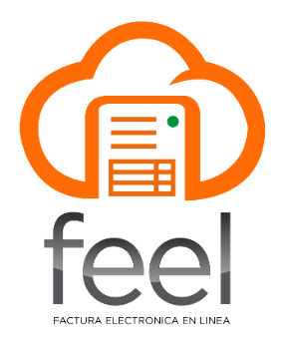
CREDENCIALES DE PRUEBAS
NIT EMISOR: | 105462918
USUARIO API: | 105462918
LLAVE API: | F43B64AFF2626BA7BC7B8F27732549F9
USUARIO FIRMA: | 105462918
LLAVE FIRMA: | 1eff830449585299b11e9d209801cc4f
Nota: | La Llave Firma tiene una fecha de caducidad aproximada de 2 años, los cuales empiezan a correr desde el momento en que se realiza la descarga de la firma electrónica en la Agencia Virtual de SAT.

